記録証明写真提出方法
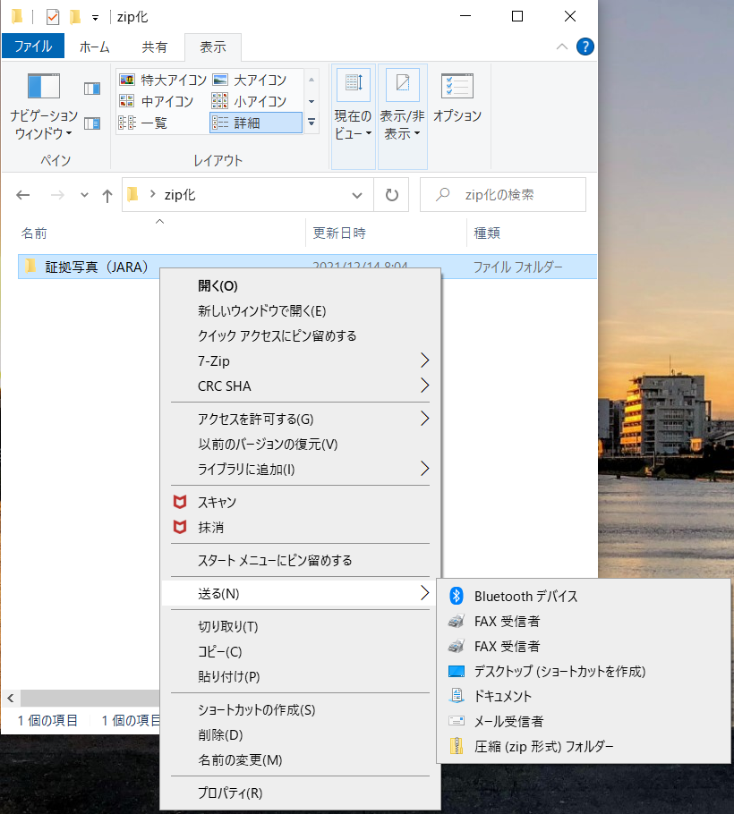
1.記録証明写真について
 | ・記録提出選手ごとに体重計、エルゴ記録モニターの2種類の写真を提出してください。
 | ・ファイルサイズは300KB程度に圧縮してください。
 | ・体重はエルゴ測定開始の2時間～ 1 時間前に計測してください。
 | ・体重計は0.1kg単位で確認できるものを使用してください。
 | ・エルゴ記録の証明写真は「Memory」の表示を撮影してください。

2.フォルダへのファイルの格納について
 | ・フォルダ名は「記録証明写真（団体名）」としてください。
 | ・体重の記録写真のファイル名は「選手No._氏名（体重）」としてください。
 | ・エルゴの記録写真のファイル名は「選手No._氏名（エルゴ）」としてください。
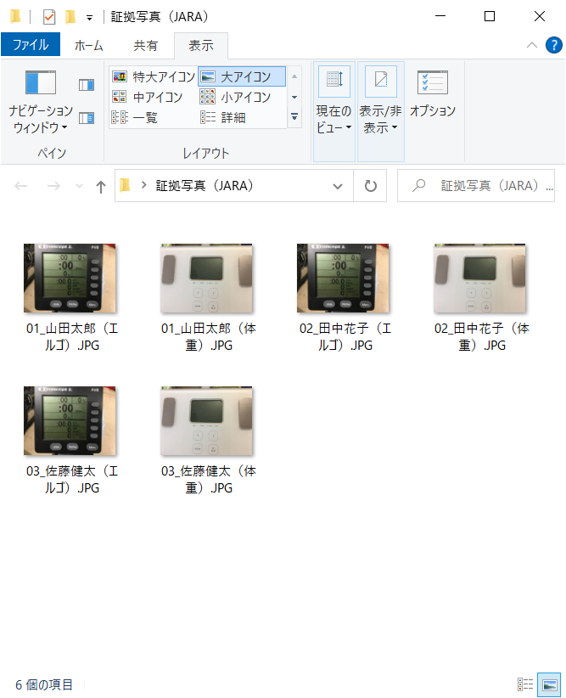

3.zip化について（Windowsの場合について記載しています）
 | ・写真を格納したフォルダを右クリックし、「送る」から「圧縮（zip形式）フォルダー」を選択してください。
 | ・zip化後のファイル名が「証拠写真（団体名）.zip」になっていることを確認し、メールに添付してください。
 | ・Windows以外の環境で実施する場合は、文字コードにご注意ください。

